報酬月額算出
健康保険・厚生年金保険 報酬月額等 算出表

 |  | 入力箇所
１．報酬月額等の算出 |  |  |  |  | ３．記入箇所（様式）

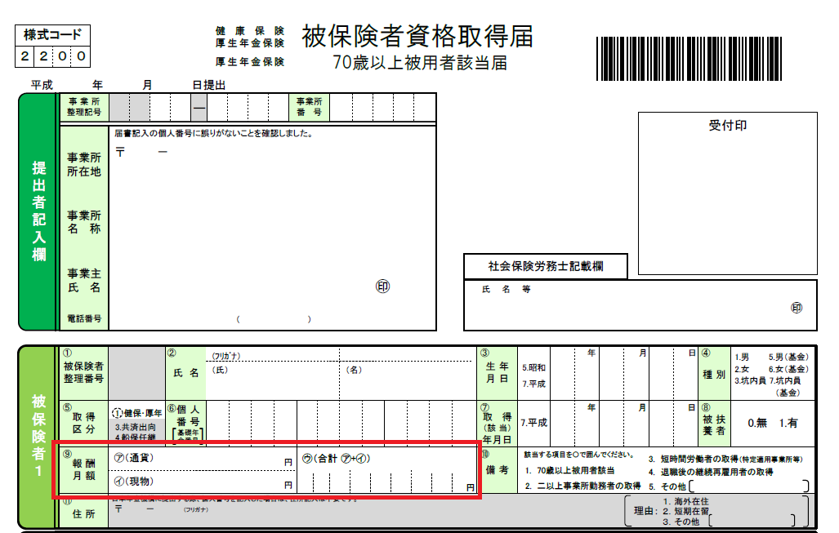
 | 給与項目 |  | 金額 |  | 【健康保険・厚生年金保険 被保険者資格取得届】
 | 基本給 |  |  | 円
 | 役職手当 |  |  | 円
 | 家族手当 |  |  | 円
 | 住宅手当 |  |  | 円
 | 残業手当 |  |  | 円
 | 通勤手当 |  |  | 円
 | その他手当 |  |  | 円
 |  |  |  | 円
 |  |  |  | 円
 | 報酬月額 （健康保険・厚生年金保険） |  | 0 | 円
 | 賃金月額（雇用保険） |  | 0 | 千円

２．健康保険料・雇用保険料の算出（概算） |  |  |  |  | 【雇用保険被保険者資格取得届】
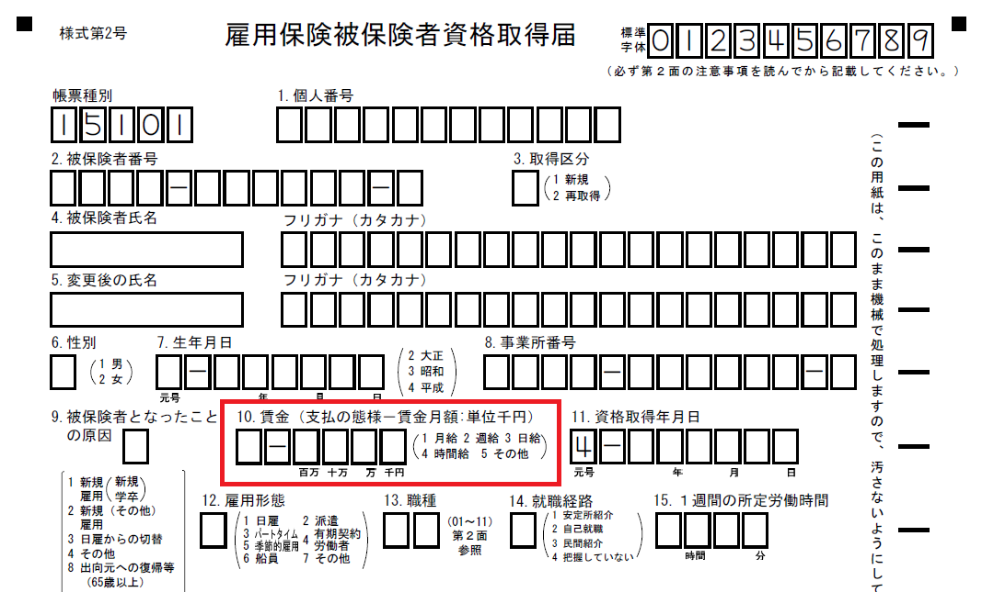
 | 標準報酬月額 |  | 58,000 | 円

 | 健康保険 |  | 2,857 | 円
 | 介護保険 |  | 455 | 円
 | 厚生年金 |  | 5,307 | 円
 | 雇用保険 |  | 0 | 円
 | 社会保険合計 |  | 8,619 | 円

 | 【保険料率（平成３０年４月分～）】
 | 健康保険（埼玉県） |  | 9.850% | （労働者・事業主 折半）
 | 介護保険 |  | 1.570% | （労働者・事業主 折半）
 | 厚生年金保険 |  | 18.300% | （労働者・事業主 折半）
 | 雇用保険（一般） |  | 0.300% | （労働者0.3％・事業主0.6％）

